Лист1
Практическая работа №10
Цель работы: научиться определять прибыль и рентабельность организации.
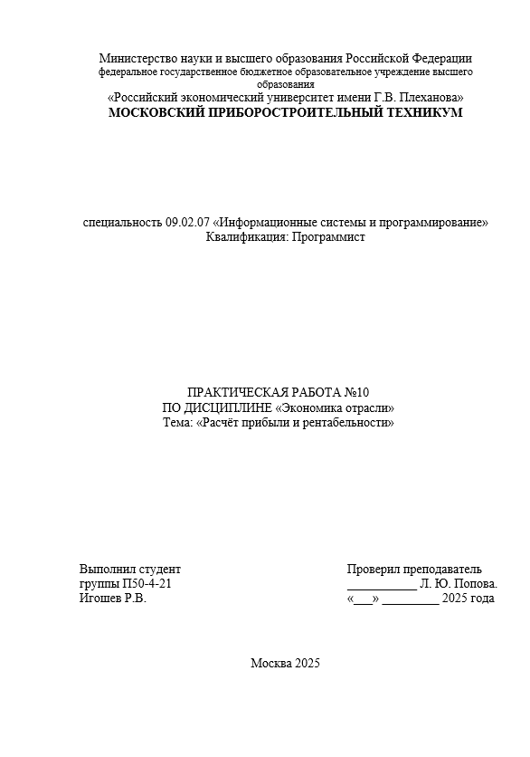

 | Выручка | 800000 | руб
 | Затраты | 680000 | руб
 | Прибыль от реализации имущества | 15000 | руб
 | Прибыль от внереализационных операций | 14000 | руб
 | Убытки от содержания жилого фонда | 45000 | руб
 | Ср | 104000 | руб
 | Пр | 120000 | руб
 | Р прод | 17.647058824 | %
 | Рентабельность продукции | 17, 65%
 | Балансовая прибыль | 104000

 | Плановая выручка- | 25000000 | руб
 | Фактическая выручка- | 27000000 | руб
 | Плановая себестоимость- | 23000000 | руб
 | себестоимость снизилась | 8%
 | Пп​ | 2000000 | руб
 | Фактическая себестоимость | 21160000 | руб
 | Пф | 5840000 | руб
 | Рп​ | 8.6956521739 | 8,7 %
 | Рф | 27.599243856
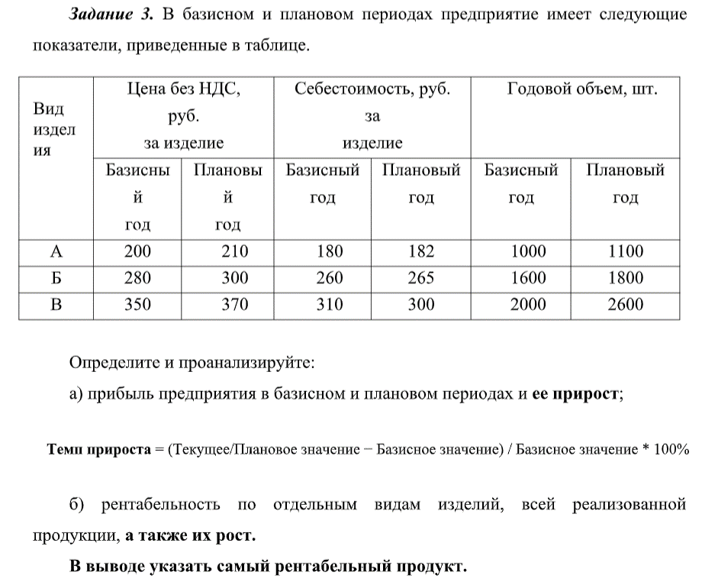
 | Бизнес является высокорентабельным, так как рентабельность выросла с 8,7 % до 27,6 %

 | Вид изделия | Цена без НДС за изделие |  | Себестоимость изделия |  | Годовой объем
 |  | Базисный год | Плановый год | Базисный год | Плановый год | Базисный год | Плановый год
 | А | 200 | 210 | 180 | 182 | 1000 | 1100
 | Б | 280 | 300 | 260 | 265 | 1600 | 1800
 | В | 350 | 370 | 310 | 300 | 2000 | 2600

 | базисный |  |  | плановый
 | Па | 20000 |  | Па | 30800
 | Пб | 32000 |  | Пб | 63000
 | Пв | 80000 |  | Пв | 182000
 | П | 132000 |  | П | 275800

 | Темп прироста | 108.93939394 | %

 | Ра | 11.111111111 |  | Ра | 15.384615385
 | Рб | 7.6923076923 |  | Рб | 13.20754717
 | Рв | 12.903225806 |  | Рв | 23.333333333
 | Р (базисный) | 10.855263158
 | Р (плановый) | 18.926708757
 | Ра | 38.461538462
 | Рб | 71.698113208
 | Рв | 80.833333333
 | Р | 74.355135212
 | Общая рентабельность выросла на | 12.478070175

 | Вывод: cамый рентабельный продукт - B с показателем рентабельности 12,9%

